Додаток_2
 |  |  |  |  |  |  | Додаток №2 до Запиту №2927SS
 | Форма цінової пропозиції

(Назва Учасника), надає свою пропозицію щодо участі у закупівлі комплектів адаптивного одягу
Відомості про підприємство |  |  |  | Повне найменування учасника – суб’єкта господарювання
 |  |  |  | Ідентифікаційний код за ЄДРПОУ або реєстраційний номер облікової картки платника податків
 |  |  |  | Реквізити (адреса - юридична та фактична, телефон, факс, телефон для контактів, e-mail, розрахунковий рахунок)
Відомості про особу (осіб), які уповноважені представляти інтереси Учасника |  |  |  | (Прізвище, ім’я, по батькові, посада, контактний телефон).
1. Кожен набір має бути сформований відповідно до позицій №1-2, мати сертифікати якості на використані матеріали та бути упакований окремо у поліетиленовий пакет з обов’язковим зазначенням (маркуванням) на упаковці складу набору, розміру, інструкції з догляду (за наявності) та інформації про виробника. 2. Поставка здійснюється у вигляді розфасованих наборів відповідно до розподілу, зазначеного в Додатку 3. 3. Вартість пакування у набори та доставки товару має бути включено у вартість набору. 4. Учасники повинні обов’язково надати зразки готових виробів за наявності або тканин, що повністю відповідають технічним та кольоровим вимогам, зазначеним у Додатку №2. Взірці приймаються за адресою м. Київ, вул. Ділова, буд. 3, Національний Комітет Товариства Червоного Хреста України. Кінцева дата прийняття взірців 04.05.2026р. 18:00. Пропозиція Учасника, який не надав взірці тканин або готових виробів розглядатись не буде. Учасник надає зразок набору для перевірки якості за власний рахунок; після перевірки зразок повертається Учаснику.

№ п/п | Технічні характеристики та опис |  |  | Одиниця виміру | Кількість | Ціна, за одиницю, (з урахуванням всіх податків і зборів) * | Вартість, грн., (з урахуванням всіх податків і зборів) *

 | Запит** | Фото | Пропозиція Учасника (вказати параметри та детальні характеристики виробів, що пропонуються)
1 | Футболка адаптивна крою оверсайз (універсальний крій, який підходить під розмірну сітку від М до XL), що має липучки замість швів з обох сторін. Для використання особами з обмеженою рухливістю у сидячому та лежачому положенні. 1. Матеріали Основний матеріал Тип: трикотаж Склад: не менше 95% бавовна, до 5% еластану Щільність: 190–240 г/м² Колір: хакі, сірий Горловина Матеріал: кашкорсе , Склад: не менше 95% бавовна, до 5% еластану, Щільність: 190–240 г/м² Колір: у тон основної тканини 2. Конструктивні елементи Крій: універсальний (унісекс) Силует: вільний, без натягу тканини у грудній та плечовій зоні Спинка: подовжена, повністю прикриває поперек у сидячому положенні Горловина: м’яка, не тисне, не обмежує рухів Рукави: не звужені, не здавлюють руку Внутрішні шви та елементи не мають жорстких виступів, не розміщені у зонах тривалого тиску тіла у лежачому положенні 3. Фурнітура — липучки Тип: Текстильна застібка типу липучка (Velcro) М’яка, із заокругленими краями Розташування: Уздовж бокових швів футболки. Від зони пройми у напрямку донизу. Розташування симетричне відносно центральної осі виробу Конструкція Липучка сегментна Довжина одного сегмента - 4-5 см. , Відстань між сегментами - 10-13 см Кількість сегментів: не менше 4-5 сегментів по 4-5 см з кожного боку. та по 3шт для плечей 4. Вимоги Липучки повністю закриті тканинною планкою з внутрішнього боку У закритому стані:не контактують зі шкірою не створюють потовщень або тиску Пришивання - подвійною строчкою 5. Загальний опис виробу Футболка адаптивна призначена для щоденного використання у медичних, реабілітаційних та домашніх умовах. Конструкція з сегментними боковими липучками забезпечує можливість одягання та знімання виробу у лежачому положенні без піднімання рук або корпусу користувача та без створення дискомфорту при тривалому носінні. | 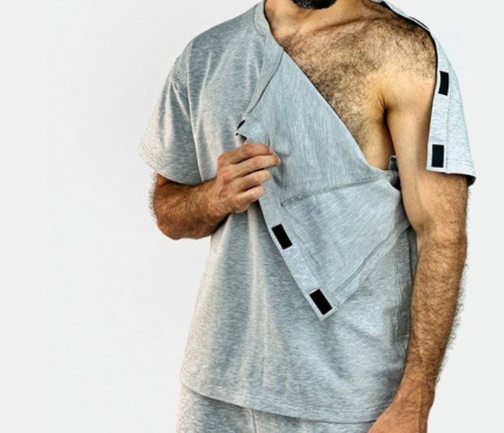 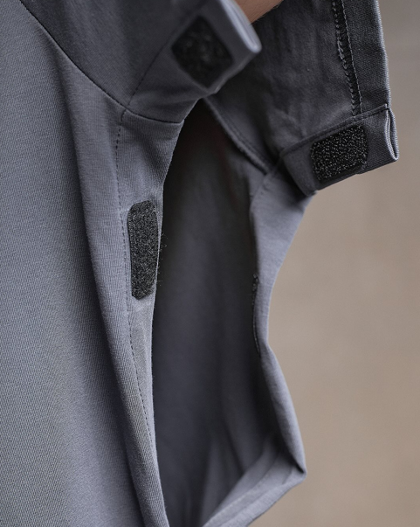 | Футболка адаптивна крою оверсайз (універсальний крій, який підходить під розмірну сітку від М до XL), що має липучки замість швів з обох сторін. 1. Матеріали Основний матеріал Тип: ________ Склад: ___% бавовна, ____ % еластану Щільність: _____г/м² Колір: ________ Горловина Матеріал: ________ , Склад: ________ % бавовна, ________% еластану, Щільність: ________ г/м² 2. Конструктивні елементи Крій: ________ Внутрішні шви та елементи: 3.Фурнітура — липучки Тип : Текстильна застібка типу липучка Конструкція Липучка сегментна Довжина одного сегмента ________ см. , Відстань між сегментами ________ см Кількість сегментів: ________шт , ________см, ________та плечі 5. Загальний опис виробу: _____________________________________________(заповнюється у разі подання пропозиції виробу, що відрізняється від зазначеного у технічних вимогах). | комплект | 1 |  | 0.00
2 | Штани адаптивні, унісекс, що має липучки замість швів з обох сторін. Для використання особами з обмеженою рухливістю у сидячому та лежачому положенні. 1. Матеріали Основний матеріал Тип: трикотаж , Склад: не менше 95% бавовна, до 5% еластану, Щільність: 240–320 г/м² , Колір: хакі, сірий 2. Конструктивні елементи Крій: універсальний (унісекс) Посадка: адаптована для тривалого перебування у сидячому та лежачому положенні, без надмірного натягу тканини у поясі та паховій зоні Пояс: еластичний по всьому об’єму на поясі є додаткові фіксатори, якими можна регулювати об’єм на талії (ліпучки) на поясі є додаткові фіксатори, якими можна регулювати об’єм на талії (ліпучки) Низ штанин: не звужений, не перетискає кінцівку Кишені : Розміщені зі зміщенням до передньої частини штанів. Вхід у кишеню:косий або спрямований углиб виробу Конструкція кишень: унеможливлює випадання вмісту у положенні лежачи на спині або боці Внутрішні шви та елементи не мають жорстких виступів , не розміщені у зонах тривалого тиску тіла у лежачому положенні 3. Фурнітура — липучки Тип:Текстильна застібка типу липучка (Velcro), М’яка, із заокругленими краями Розташування: Уздовж бокових швів штанин від верхньої частини штанів у напрямку донизу Розташування симетричне відносно центральної осі виробу Конструкція Липучка сегментна Довжина одного сегмента — 4–5 см., Відстань між сегментами — 10-15 см Кількість сегментів:не менше 7-8 сегментів по 4–5 см з кожного боку..Суцільна липучка НЕ допускається Вимоги: Липучки повністю закриті тканинною планкою з внутрішнього боку У закритому стані: не контактують зі шкірою, не створюють потовщень або тиску Пришивання — подвійною строчкою 4. Загальний опис виробу Штани адаптивні призначені для щоденного використання у медичних, реабілітаційних та домашніх умовах. Конструкція з сегментними боковими липучками забезпечує можливість одягання та знімання виробу у лежачому положенні без піднімання тіла користувача. Еластичний пояс та конструкція штанин не створюють тиску та | 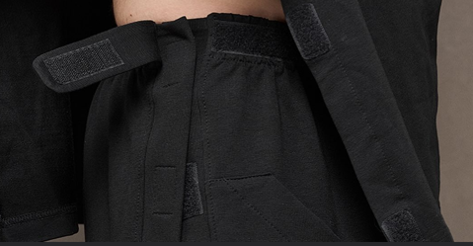 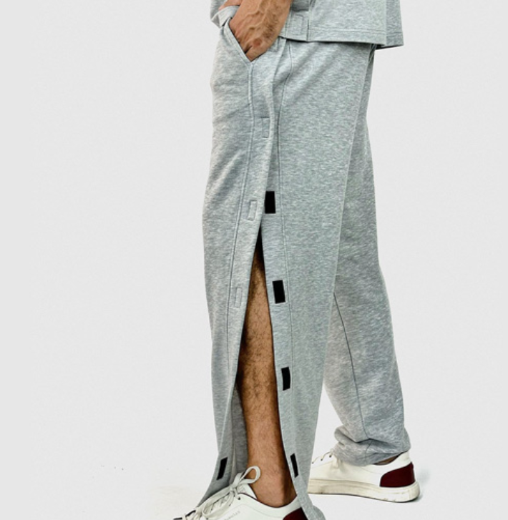 | Штани адаптивні, унісекс, що має липучки замість швів з обох сторін. Для використання особами з обмеженою рухливістю у сидячому та лежачому положенні. 1. Матеріали Основний матеріал Тип: ________ Склад: ________% бавовна, ________% еластану, Щільність: ________г/м² Колір: ________ 2. Конструктивні елементи Крій: ________ 3.Фурнітура — липучки Тип : Текстильна застібка типу липучка Конструкція Липучка сегментна Довжина одного сегмента ________ см. , Відстань між сегментами ________ см Кількість сегментів: ________ шт , ________см з кожного боку. 4. Загальний опис виробу: _____________________________________________(заповнюється у разі подання пропозиції виробу, що відрізняється від зазначеного у технічних вимогах).
Всього вартість пропозиції за 350 комплектів, грн* |  |  |  |  | 350 | 0.00
* Товариство Червоного Хреста України є громадською неприбутковою організацією і просить надати максимальні знижки на товар, вказаний у ціновій пропозиції.
** Закупівля відбувається одним лотом.
 | Умови оплати: _______ (обов’язково заповнити!)
 | Термін доставки з дати підписання договору: _________________ (календарних днів, прописати)
Примітка: вартість одиниці продукції та загальну вартість пропозиції потрібно заповнювати у гривнях, зазначаючи цифрове значення, яке має не більше двох знаків після коми.
Ми повідомлені та погоджуємося з умовами, що за результатами закупівлі планується укладення тристороннього договору.
Ми погоджуємось, що всі витрати, пов’язані з доставкою товару та завантажувально-розвантажувальними роботами, здійснюються за рахунок Постачальника відповідно до розподілу, вказаного у Додатку №3.
Ми погоджуємося з умовами, що Замовник має право розділити дану закупівлю між декількома постачальниками за умови наявності більш вигідних умов на різні позиції.
Ми погоджуємося з умовами, що Ви можете відхилити нашу чи всі надані пропозиції, та розуміємо, що Ви не обмежені у прийнятті будь-якої іншої пропозиції з більш вигідними для Вас умовами.
Ми погоджуємось зафіксувати цінову пропозицію протягом 90 календарних днів з моменту подачі
Подаючи свою пропозицію ми підтверджуємо повну комплектацію та відповідність умовам зазначеним в Запиті.
Учасники повинні надсилати цінові пропозиції з підписом і печаткою (за наявності)

 | Керівник організації/ФОП:____________________________ ( ____________________)
 | МП підпис ПІБ

